МСО
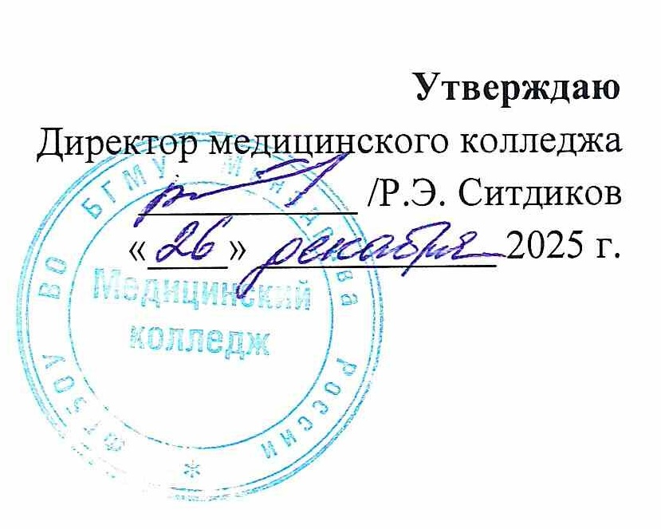
РАСПИСАНИЕ ЗАНЯТИЙ

СПЕЦИАЛЬНОСТЬ 34.02.01 СЕСТРИНСКОЕ ДЕЛО

2 семестр 2025 - 2026 учебного года
Месяц | Дата | 11 СД |  | 12 СД |  | 13 СД |  | 14 СД |  | 21 СД |  | 22 СД |  | 23 СД |  | 24 СД |  | Дата | Месяц
 |  | 111 | 112 | 121 | 122 | 131 | 132 | 141 | 142 | 211 | 212 | 221 | 222 | 231 | 232 | 241 | 242
ЯНВАРЬ | 15 | Теория | Теория | Теория | Теория | Теория | Теория | Теория | Теория | Теория | Теория | Теория | Теория | Теория | Теория | Теория | Теория | 15 | ЯНВАРЬ
 | 16 | Теория | Теория | Теория | Теория | Теория | Теория | Теория | Теория | Теория | Теория | Теория | Теория | Теория | Теория | Теория | Теория | 16
 | 17 | Теория | Теория | Теория | Теория | Теория | Теория | Теория | Теория | Теория | Теория | Теория | Теория | Теория | Теория | Теория | Теория | 17
 | 18 |  |  |  |  |  |  |  |  |  |  |  |  |  |  |  |  | 18
 | 19 | Теория | Теория | Теория | Теория | Теория | Теория | Теория | Теория | Теория | Теория | Теория | Теория | Теория | Теория | Теория | Теория | 19
 | 20 | Теория | Теория | Теория | Теория | Теория | Теория | Теория | Теория | Теория | Теория | Теория | Теория | Теория | Теория | Теория | Теория | 20
 | 21 | Теория | Теория | Теория | Теория | Теория | Теория | Теория | Теория | Теория | Теория | Теория | Теория | Теория | Теория | Теория | Теория | 21
 | 22 | Теория | Теория | Теория | Теория | Теория | Теория | Теория | Теория | Теория | Теория | Теория | Теория | Теория | Теория | Теория | Теория | 22
 | 23 | Теория | Теория | Теория | Теория | Теория | Теория | Теория | Теория | Теория | Теория | Теория | Теория | Теория | Теория | Теория | Теория | 23
 | 24 | Теория | Теория | Теория | Теория | Теория | Теория | Теория | Теория | Теория | Теория | Теория | Теория | Теория | Теория | Теория | Теория | 24
 | 25 |  |  |  |  |  |  |  |  |  |  |  |  |  |  |  |  | 25
 | 26 | Теория | Теория | Теория | Теория | Теория | Теория | Теория | Теория | Теория | Теория | Теория | Теория | Теория | Теория | Теория | Теория | 26
 | 27 | Теория | Теория | Теория | Теория | Теория | Теория | Теория | Теория | Теория | Теория | Теория | Теория | Теория | Теория | Теория | Теория | 27
 | 28 | Теория | Теория | Теория | Теория | Теория | Теория | Теория | Теория | Теория | Теория | Теория | Теория | Теория | Теория | Теория | Теория | 28
 | 29 | Теория | Теория | Теория | Теория | Теория | Теория | Теория | Теория | Теория | Теория | Теория | Теория | Теория | Теория | Теория | Теория | 29
 | 30 | Теория | Теория | Теория | Теория | Теория | Теория | Теория | Теория | Теория | Теория | Теория | Теория | Теория | Теория | Теория | Теория | 30
 | 31 | Теория | Теория | Теория | Теория | Теория | Теория | Теория | Теория | Теория | Теория | Теория | Теория | Теория | Теория | Теория | Теория | 31
Месяц | Дата | 11 СД |  | 12 СД |  | 13 СД |  | 14 СД |  | 21 СД |  | 22 СД |  | 23 СД |  | 24 СД |  | Дата | Месяц
 |  | 111 | 112 | 121 | 122 | 131 | 132 | 141 | 142 | 211 | 212 | 221 | 222 | 231 | 232 | 241 | 242
ФЕВРАЛЬ | 1 |  |  |  |  |  |  |  |  |  |  |  |  |  |  |  |  | 1 | ФЕВРАЛЬ
 | 2 | ЗР | ОМТ | С/у в терап. | ОУ | ПВ | ЗМЖ | С/у в терап. | ОУ | Теория | Теория | Теория | Теория | Теория | Теория | Теория | Теория | 2
 | 3 | ЗР | ОМТ | Теория | Теория | ПВ | ЗМЖ | С/у в терап. | ОУ | Теория | Теория | Теория | Теория | Теория | Теория | Теория | Теория | 3
 | 4 | ЗР | ОМТ | С/у в терап. | ОУ | ПВ УП | ЗМЖ УП | С/у в терап. | ОУ | ОМП ЭФ | ОМП ЭФ | Теория | Теория | Теория | Теория | Производственная практика ПМ.04 МДК 04.02.04 |  | 4
 | 5 | ЗР | ОМТ | С/у в терап. | ОУ | Теория | Теория | Теория | Теория | ОМП ЭФ | ОМП ЭФ | С/у инфек. | С/у инфек. | МР | С/у ЛОР |  |  | 5
 | 6 | ЗР | ОМТ | С/у в терап. | ОУ | Теория | Теория | Теория | Теория | ОМП ЭФ | ОМП ЭФ | С/у инфек. | С/у инфек. | МР | С/у ЛОР |  |  | 6
 | 7 | Теория | Теория | С/у в терап. | ОУ | Теория | Теория | С/у в терап. | ОУ | ОМП ЭФ | ОМП ЭФ | С/у инфек. | С/у инфек. | МР | С/у неврол. |  |  | 7
 | 8 |  |  |  |  |  |  |  |  |  |  |  |  |  |  |  |  | 8
 | 9 | ЗР УП | ОМТ УП | С/у в терап. | ОУ | ПВ УП | ЗМЖ УП | С/у в терап. | ОУ | ОМП ЭФ УП | ОМП ЭФ УП | С/у инфек. | С/у инфек. | МР | С/у неврол. | Сестринский уход в терапии |  | 9
 | 10 | ЗР УП | ОМТ УП | Теория | Теория | ПВ УП | ЗМЖ УП | С/у в терап. | ОУ | ОМП ЭФ УП | ОМП ЭФ УП | С/у инфек. | С/у инфек. | МР | С/у неврол. |  |  | 10
 | 11 | ЗР УП | ОМТ УП | С/у в терап. | ОУ | Теория | Теория | С/у в терап. | ОУ | ОМП ЭФ УП | ОМП ЭФ УП | С/у инфек. | С/у инфек. | С/у дермат. | С/у дермат. | Производственная практика ПМ.04 МДК 04.02.04 |  | 11
 | 12 | Теория | Теория | С/у в терап. | ОУ | Теория | Теория | С/у в терап. | ОУ | ОМП ЭФ УП | ОМП ЭФ УП | Теория | Теория | С/у дермат. | С/у дермат. |  |  | 12
 | 13 | Теория | Теория | Теория | Теория | Теория | Теория | Теория | Теория | ОМП ЭФ УП | ОМП ЭФ УП | С/у ЛОР | С/у ЛОР | Теория | Теория |  |  | 13
 | 14 | Теория | Теория | Теория | Теория | Теория | Теория | Теория | Теория | ОМП ЭФ УП | ОМП ЭФ УП | С/у ЛОР | С/у ЛОР | С/у дермат. | С/у дермат. |  |  | 14
 | 15 |  |  |  |  |  |  |  |  |  |  |  |  |  |  |  |  | 15
 | 16 | ОУ | ОМТ УП | ОМТ | ОУ | С/у в терап. | ПВ | Валеолог. | ОУ | Теория | Теория | ОМП ЭФ | ОМП ЭФ | С/у неврол. | МР | Сестринский уход в педиатрии |  | 16
 | 17 | ОУ | ОМТ УП | ОМТ | ОУ | С/у в терап. | ПВ | Валеолог. | ОУ | Теория | Теория | ОМП ЭФ | ОМП ЭФ | Теория | Теория |  |  | 17
 | 18 | ОУ | ОМТ УП | Теория | Теория | Теория | Теория | Теория | Теория | С/у дермат. | МР | ОМП ЭФ | ОМП ЭФ | Теория | Теория | Производственная практика ПМ 04 МДК 04.02.01 |  | 18
 | 19 | ОУ | Валеолог. | Теория | Теория | Теория | Теория | Теория | Теория | С/у дермат. | МР | ОМП ЭФ | ОМП ЭФ | Теория | Теория |  |  | 19
 | 20 | Теория | Теория | Теория | Теория | Теория | Теория | Теория | Теория | С/у дермат. | МР | ОМП ЭФ УП | ОМП ЭФ УП | С/у неврол. | МР |  |  | 20
 | 21 | ОУ | Валеолог. | Теория | Теория | С/у в терап. | ПВ УП | ЗМЖ | ОУ | С/у ЛОР | МР | ОМП ЭФ УП | ОМП ЭФ УП | С/у неврол. | МР |  |  | 21
 | 22 |  |  |  |  |  |  |  |  |  |  |  |  |  |  |  |  | 22
 | 23 |  |  |  |  |  |  |  |  |  |  |  |  |  |  |  |  | 23
 | 24 | ОУ | ЗР | ОМТ | ОУ | С/у в терап. | ПВ УП | ЗМЖ | ОУ | С/у ЛОР | МР | ОМП ЭФ УП | ОМП ЭФ УП | Теория | Теория | Сестринский уход в хирургии |  | 24
 | 25 | ОУ | ЗР | ОМТ | ОУ | С/у в терап. | ПВ УП | ЗМЖ УП | ОУ | Теория | Теория | ОМП ЭФ УП | ОМП ЭФ УП | С/у ЛОР | МР |  |  | 25
 | 26 | ОУ | ЗР | ОМТ | ОУ | Теория | Теория | ЗМЖ УП | ОУ | Теория | Теория | Теория | Теория | Теория | Теория | Теория | Теория | 26
 | 27 | ОУ | ЗР | ОМТ УП | ОУ | Теория | Теория | ЗМЖ УП | ОУ | Теория | Теория | Теория | Теория | Теория | Теория | Теория | Теория | 27
 | 28 | Теория | Теория | ОМТ УП | ОУ | Теория | Теория | Теория | Теория | Теория | Теория | Теория | Теория | Теория | Теория | Теория | Теория | 28
Месяц | Дата | 11 СД |  | 12 СД |  | 13 СД |  | 14 СД |  | 21 СД |  | 22 СД |  | 23 СД |  | 24 СД |  | Дата | Месяц
 |  | 111 | 112 | 121 | 122 | 131 | 132 | 141 | 142 | 211 | 212 | 221 | 222 | 231 | 232 | 241 | 242
МАРТ | 1 |  |  |  |  |  |  |  |  |  |  |  |  |  |  |  |  | 1 | МАРТ
 | 2 | ОУ | ЗР | ОМТ УП | ОУ | С/у в терап. | С/у в офт. | ПВ | ОУ | Теория | Теория | Теория | Теория | Теория | Теория | Теория | Теория | 2
 | 3 | ОУ | ЗР УП | ОМТ УП | ОУ | С/у в терап. | С/у в офт. | Теория | Теория | Теория | Теория | Теория | Теория | Теория | Теория | Теория | Теория | 3
 | 4 | ОУ | ЗР УП | ОМТ УП | ОУ | Теория | Теория | ПВ | ОУ | С/у неврол. | С/у неврол. | ОМП ЭФ УП | ОМП ЭФ УП | Теория | Теория | Теория | Теория | 4
 | 5 | ОУ | ЗР УП | ОМТ УП | ОУ | С/у в терап. | ОМТ | ПВ УП | ОУ | С/у неврол. | С/у неврол. | Теория | Теория | Теория | Теория | ОМП ЭФ | МР | 5
 | 6 | Теория | Теория | Теория | Теория | Теория | Теория | Теория | Теория | С/у неврол. | С/у неврол. | ОМП ЭФ УП | ОМП ЭФ УП | С/у ЛОР | МР | Теория | Теория | 6
...
 |  |  |  |  |  |  |  |  |  |  |  | 211,212,221,222,231,232,241,242 - Саздыкова Э.М.
 |  |  |  |  |  |  |  |  |  |  |  | МДК 04.02.07 Сестринский уход при инфекционных заболеваниях (сокр. С/у инфек.), 36 ч.
...
 |  |  |  |  |  |  |  |  |  |  |  | 211 - | Улимаева О.Ф. |  | 231 - Улимаева О.Ф.
 |  |  |  |  |  |  |  |  |  |  |  | 212 - | Якупова Л.А. |  | 232 - Якупова Л.А.
 |  |  |  |  |  |  |  |  |  |  |  | 221 - | Улимаева О.Ф. |  | 241 - Улимаева О.Ф.
 |  |  |  |  |  |  |  |  |  |  |  | 222 - | Якупова Л.А. |  | 242 - Якупова Л.А.
...



